Svineproduktion
 |  | Indtast interessenter vurdering |  |  |  |  | Indtast landmandens vurdering
Kompetenceprofil | Kompetencer i dag | Person 1 | Person 2 | Person 3 | Person 4 | Person 5 | Kompetencebehov
Generel faglig indsigt | 3 | 1 | 2 | 3 | 4 | 3 | 4
Ledelseskompetence | 3 | 4 | 3 | 3 | 3 | 3 | 4
Finansiering | 3 | 3 | 3 | 2 | 3 | 2 | 3
Afsætning og salg | 3 | 3 | 3 | 4 | 2 | 4 | 3
Forretningsudvikling | 2 | 2 | 2 | 3 | 3 | 2 | 4
Økonomistyring og regnskab | 3 | 3 | 4 | 2 | 3 | 4 | 2
Teknologier og it-systemer | 4 | 4 | 5 | 2 | 4 | 3 | 3
Miljøkrav og offentlig regulering | 3 | 4 | 3 | 3 | 2 | 3 | 4

Kompetenceprofil
Spørgsmål til landmanden og interessenter
Generel faglig indsigt
"Sund fornuft" - kemi - coachingkompetence - løbende sparringspartner for medarbejdere - evne til dagligt medspil og modspil til medarbejdere
Ledelseskompetence
Organisering af medarbejdere og ansvarsområder i produktionen - forståelse for ledelse af medarbejdere
Finansiering
Viden om kapitalfremskaffelse - kontakter til finansieringspartnere
Afsætning og salg
Erfaring med salg og afsætning. Indsigt i alliancemuligheder, nye markeder og vareforædling. Evne til at understøtte afsætningen med markedsføring og PR
Forretningsudvikling
Evne til at omsætte ideer til forretning i virksomheden - udvikling af forretningsmodeller - sparring om ideudvikling og evne til at få kontakt til relevante forretningsmiljøer
Økonomistyring og regnskab
Erfaring med produktionsoptimering ved brug af nøgletal. Økonomistyring med rapportering til samarbejdspartnere. Styring af likviditet og benchmarking på produktionsniveau. Indsigt i vedligeholdelse og tekniske afskrivninger. Erfaring med skatteforhold og værdisætning af aktiver
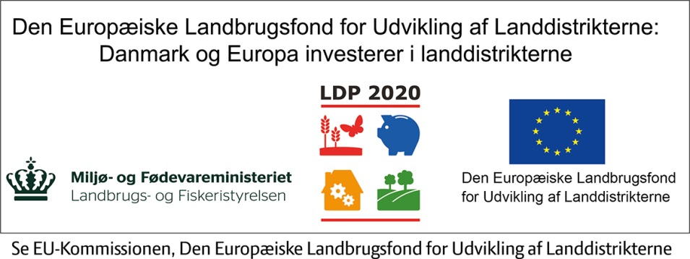
Teknologier og it-systemer
Viden om og erfaring med implementering af produktionssystemer og it-styring i produktionen
Miljøkrav og offentlig regulering
Kendskab til miljølovgivning og krav til teknologierne i produktionen

